Sheet1
【员工上会补助统计单】

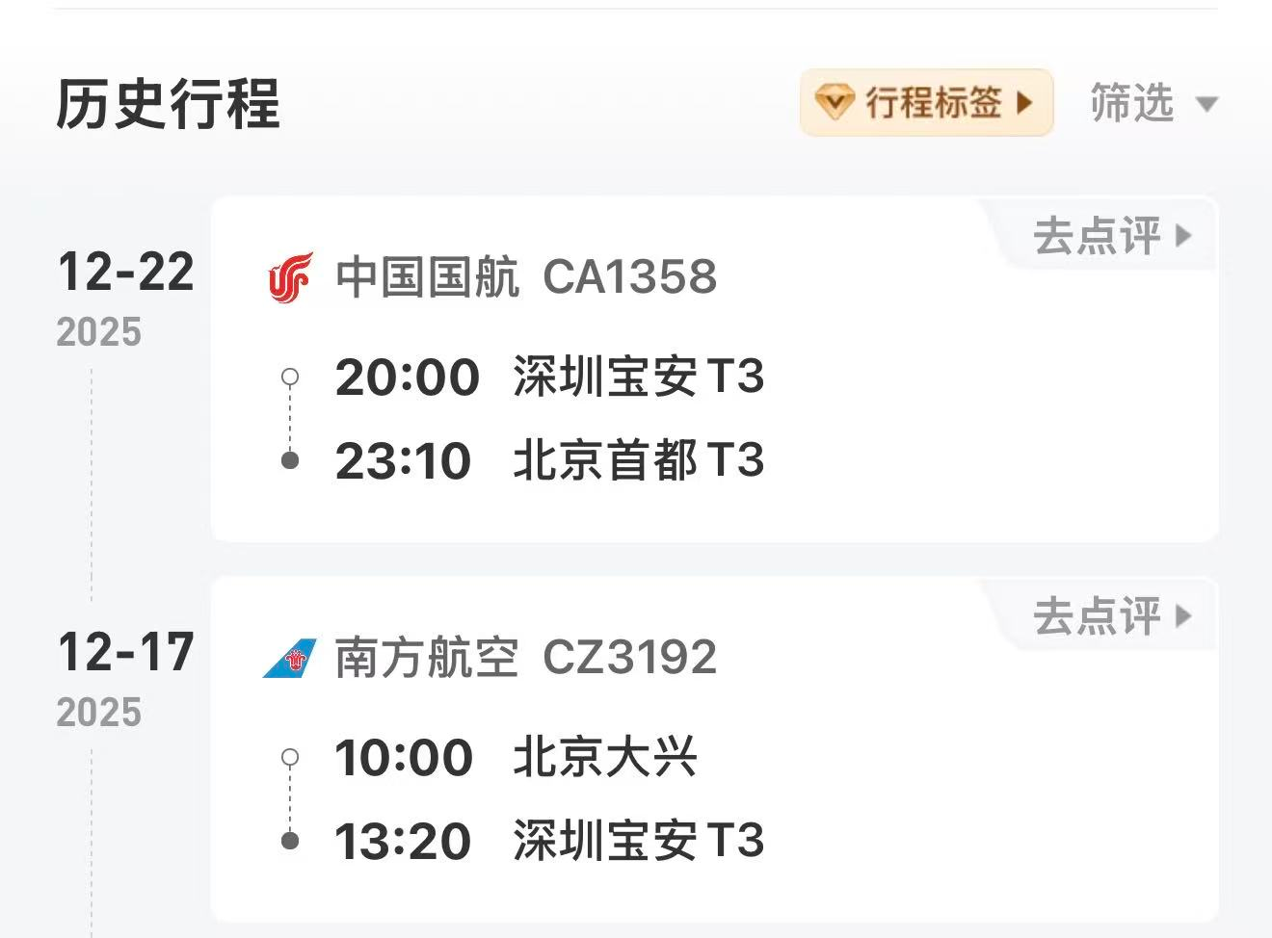
 |  | 姓名: | 张佳怡 |  | 职位: | 助理
 |  | 发生地: | 深圳 |  | 部门: | 会奖6部
 |  | 发生日期: | 2025.12.17-12.22 |  | 报销日期: | 2025.1.11
 |  |  |  |  | 团号: | HMEA-260117-DJH859

 |  | 出差城市 | 出差起止日期 | 每天金额 | 天数 | 合计 | 备注
 | 1 | 深圳 | 2025.12.17-12.19 | 100.00 | 3.00 | 300.00
 | 2 | 深圳 | 2025.12.20-12.21 | 200.00 | 2.00 | 400.00
 | 3 | 深圳 | 2025.12.22 | 100.00 | 1.00 | 100.00
 | 合计 |  |  |  | 6.00 | 800.00
 | 报销人: |  | 总监： | 合规: |  | 财务：

